要件定義 (構造化詳細)
JEOL_maiml形式
 | 必須 | 内容 |  |  | 備考
入力ファイル | o | {filename}.maiml |  |  | maimlファイル
 |  | {filename}.bmp |  |  | ・ maimlに記載された画像ファイル（拡張子: .bmp, .tif, .png, .jpg, .jpeg） ・ maimlファイル内の resultTemplate_semResultImage に記載された画像ファイル
 |  | {filename}.txt |  |  | その他ファイル
出力ファイル（項目） |  | ファイル種別 | ファイル名 | 処理内容
出力ファイル |  | データファイル | {filename}.maiml | --
 |  | データファイル | {filename}.bmp | --
 |  | データファイル | {filename}.txt | --
 |  | メタデータファイル | metadata.json | maimlから抽出した主要メタ情報ファイル | 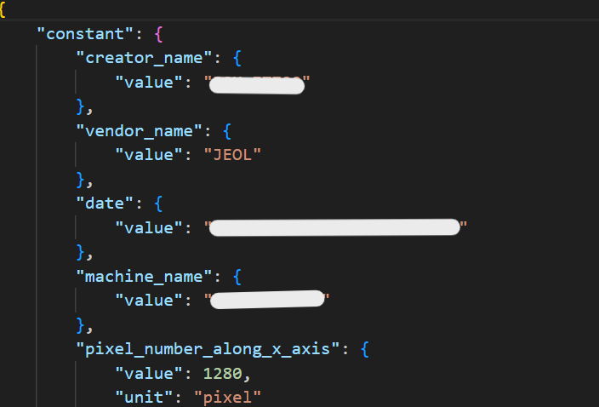
 |  | 代表画像ファイル | {filename}.png | 登録画像をPNG形式に変換して登録 | 

Jeol_fe形式
 | 必須 | 内容 |  |  | 備考
入力ファイル | o | {filename}.zip |  |  | SEM画像ファイルとメタ情報ファイル（txt）を、拡張子を除き同一のファイル名とし、1組のデータとして zip 形式にまとめる
 |  | smarttable_*.xlsx |  |  | smarttableモード利用の場合

出力ファイル（項目） |  | ファイル種別 | ファイル名 | 処理内容
出力ファイル |  | データファイル | {filename}.jpg | --
 |  | データファイル | {filename}.txt | --
 |  | 代表画像ファイル | {filename}.png | 登録画像をPNG形式に変換して登録 | 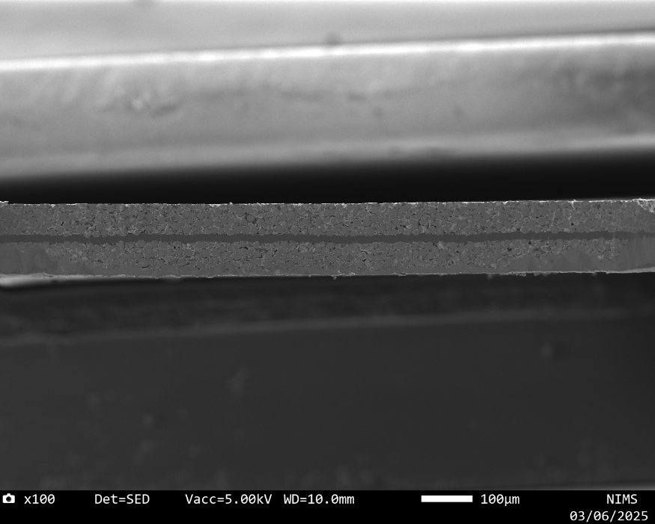
 |  | メタデータファイル | metadata.json | 主要メタ情報ファイル | 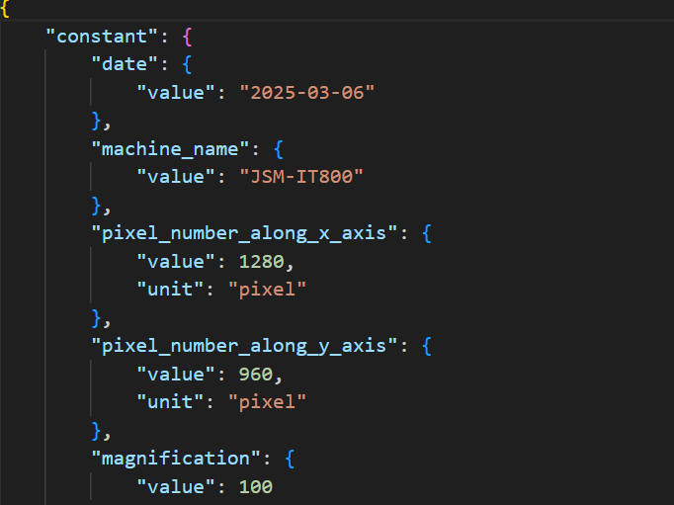

Zeiss形式

 | 必須 | 内容 |  |  | 備考
入力ファイル | o | {filename}.tif |  |  | tif形式のファイル（拡張子: .tif, .tiff）

出力ファイル（項目） |  | ファイル種別 | ファイル名 | 処理内容
出力ファイル |  | データファイル | {filename}.tif
 |  | 代表画像ファイル | {filename}.png | 登録画像をPNG形式に変換して登録 | 
 |  | メタデータファイル | metadata.json | 主要メタ情報ファイル | 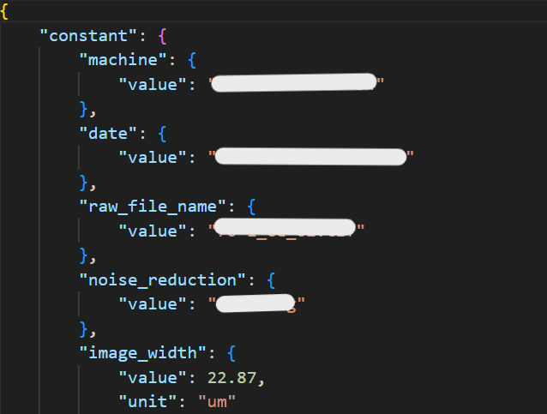
 |  | 構造化ファイル | tif_info.json | tif画像の基本情報をJSON形式で整理したファイル | 